Sheet1
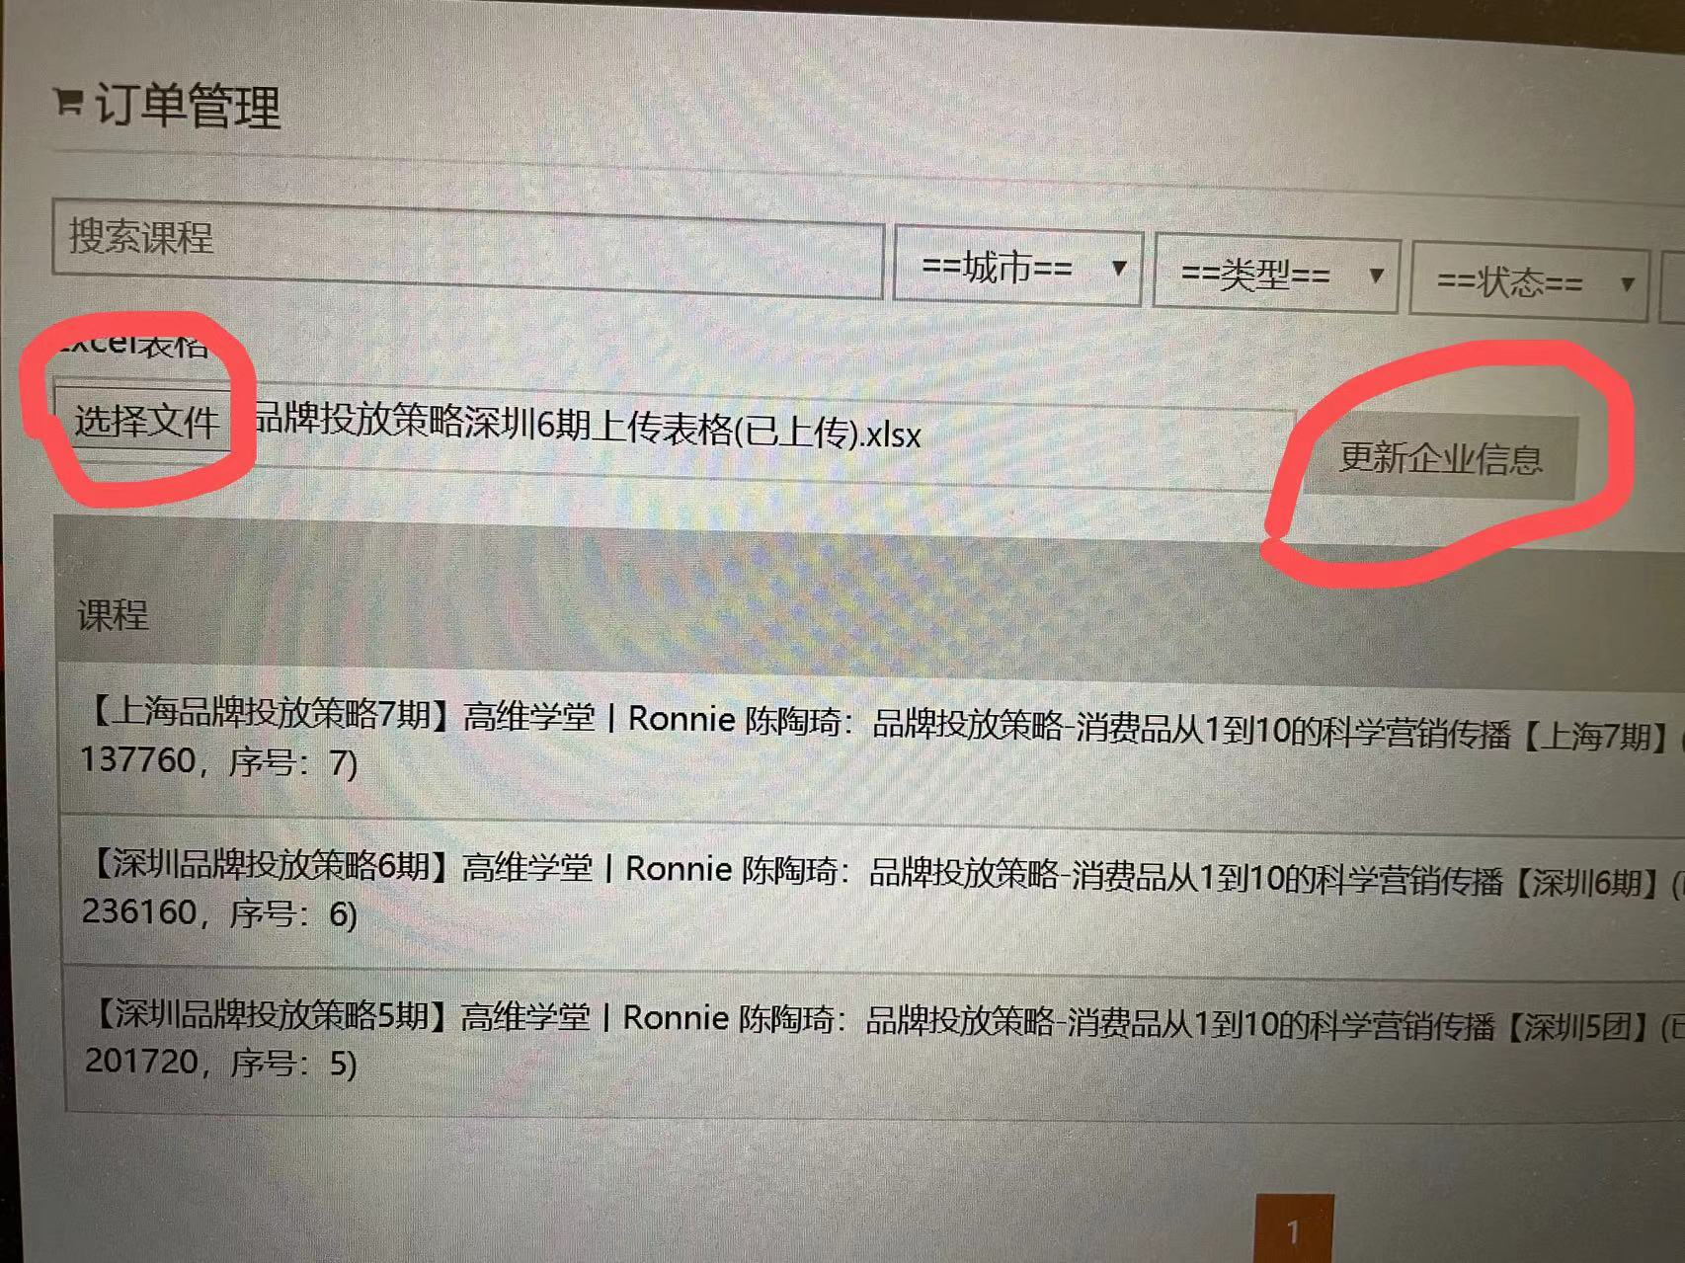
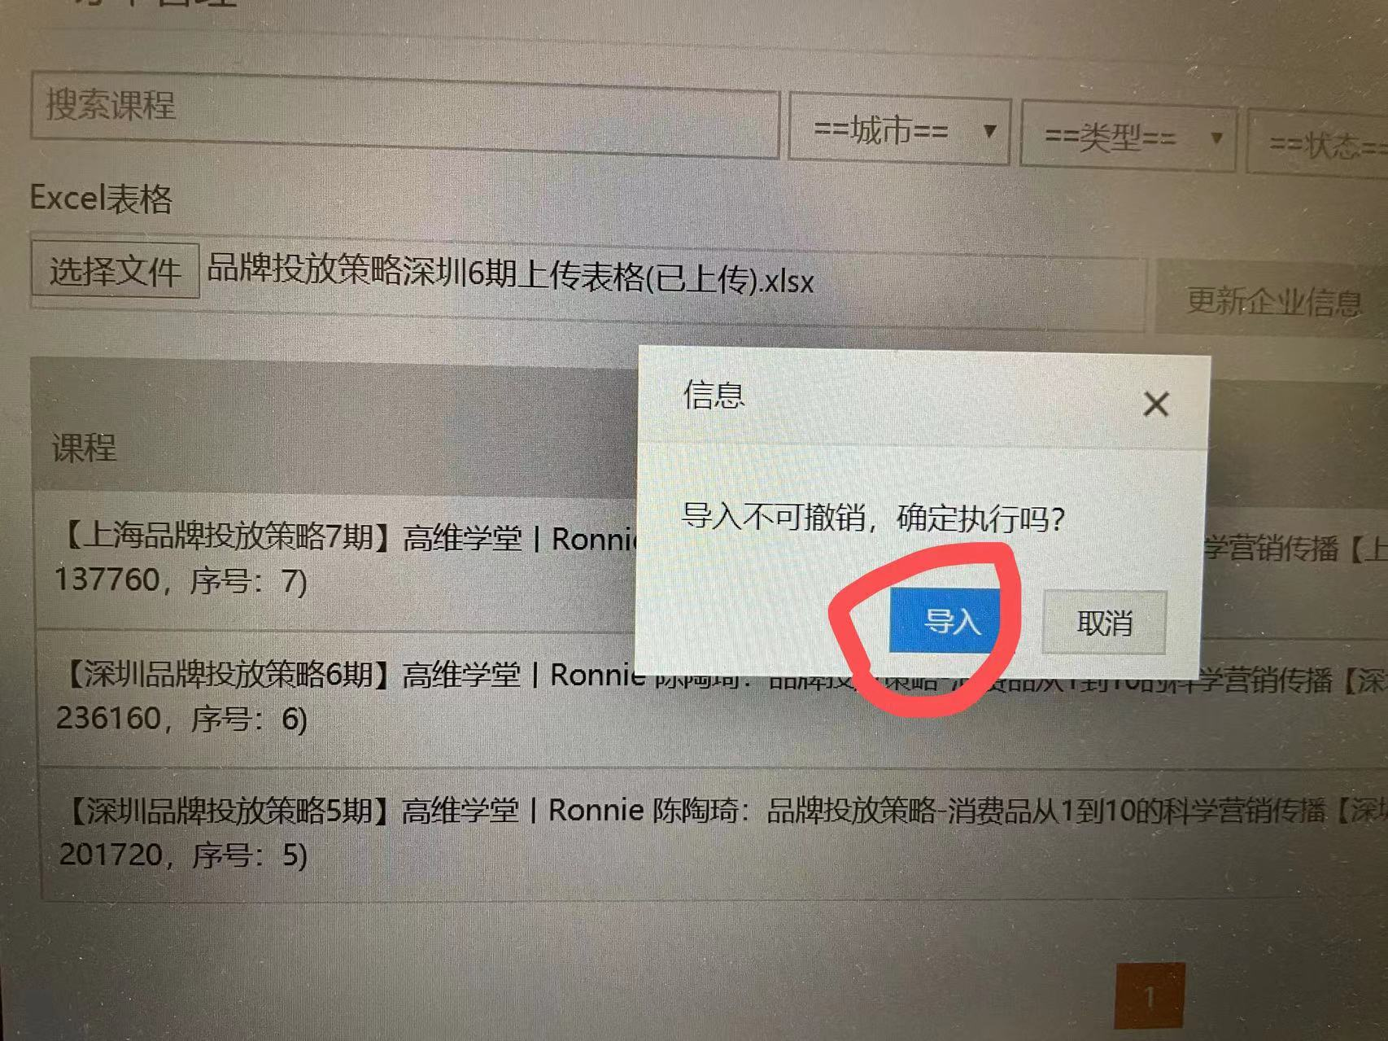
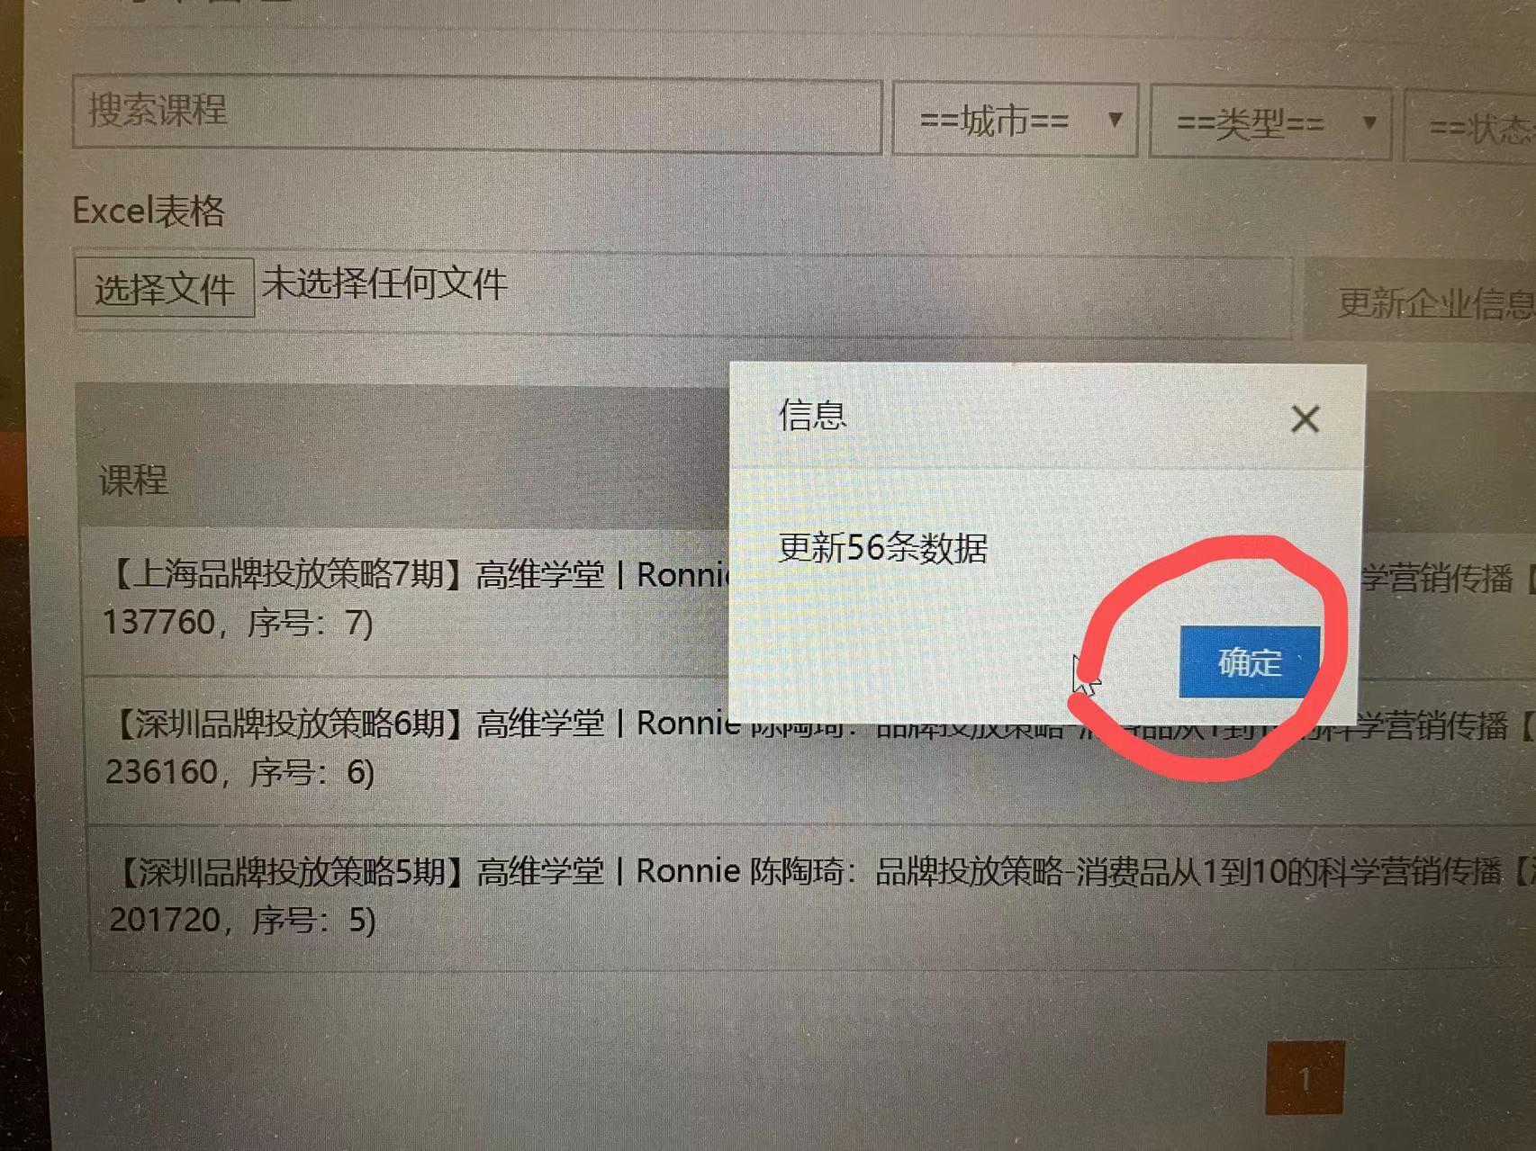
1 | 登录订单导入后台：https://wx.gaowei.com/Admin/Ordermanage
2 | 找成锐添加课程（同一种课程，新课程需要添加，添加过一次的就不需要）
3 | 在后台搜索所需课程（输入关键字即可）
4 | 找到所需具体课程，下载表格
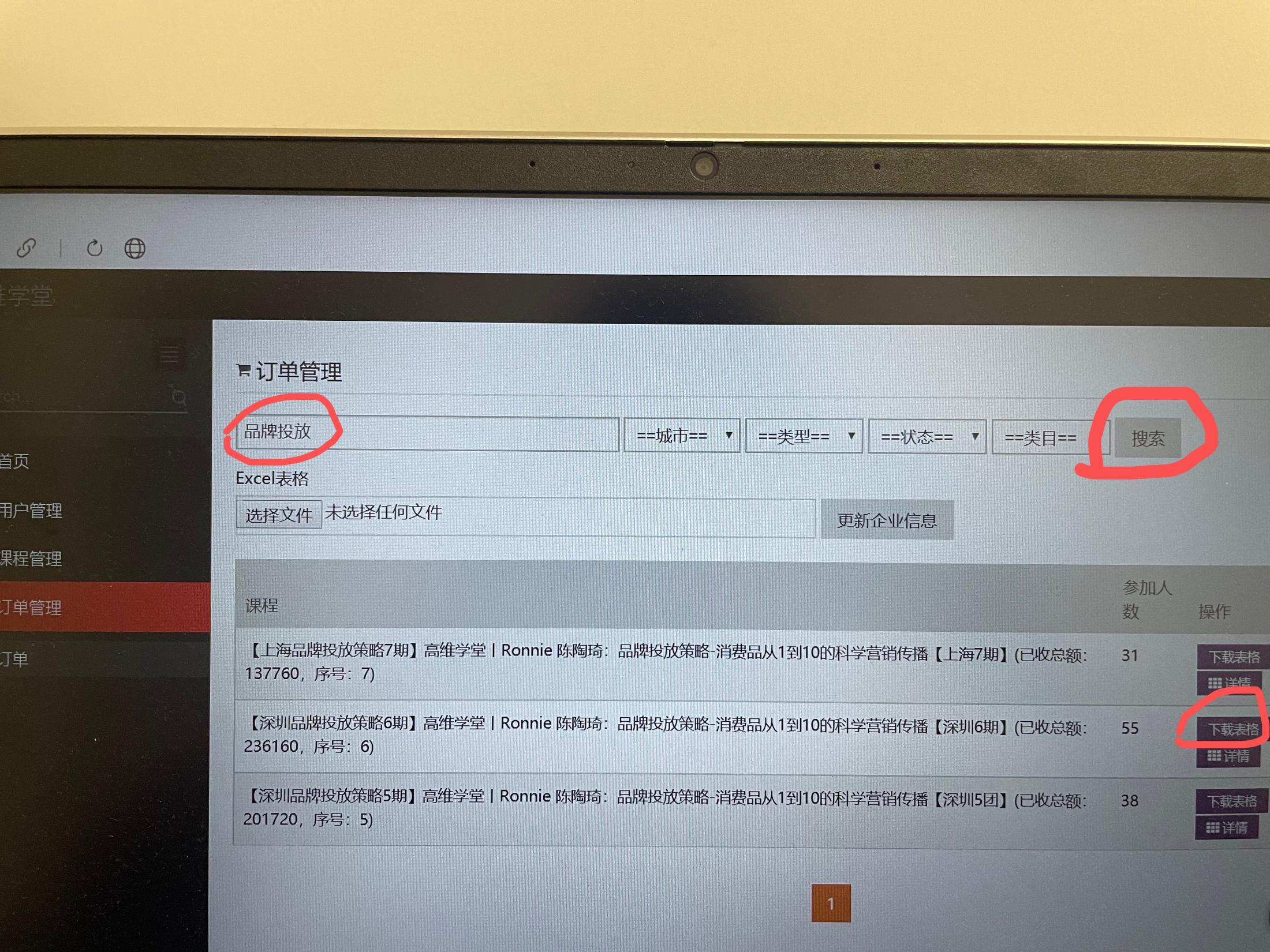

5 | 完成班主任座位表中的信公司简介信息（信息收集方式主要有4种）
 | 1)下载的报名表中已经有一部分了
 | 2）高维学堂小助手

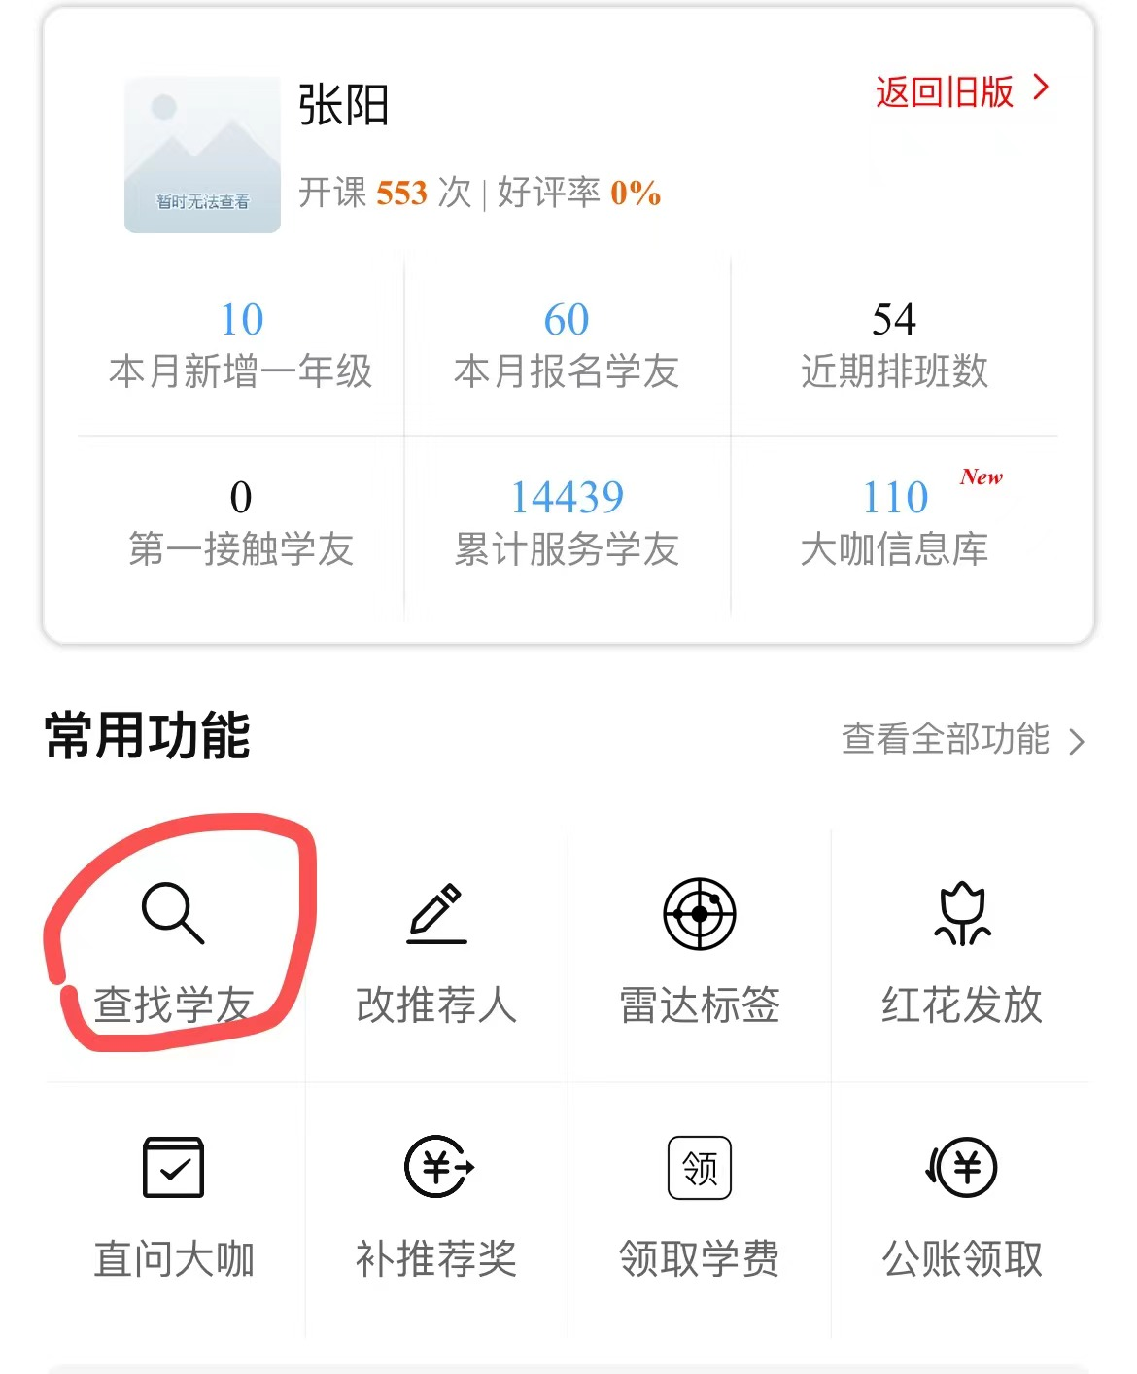
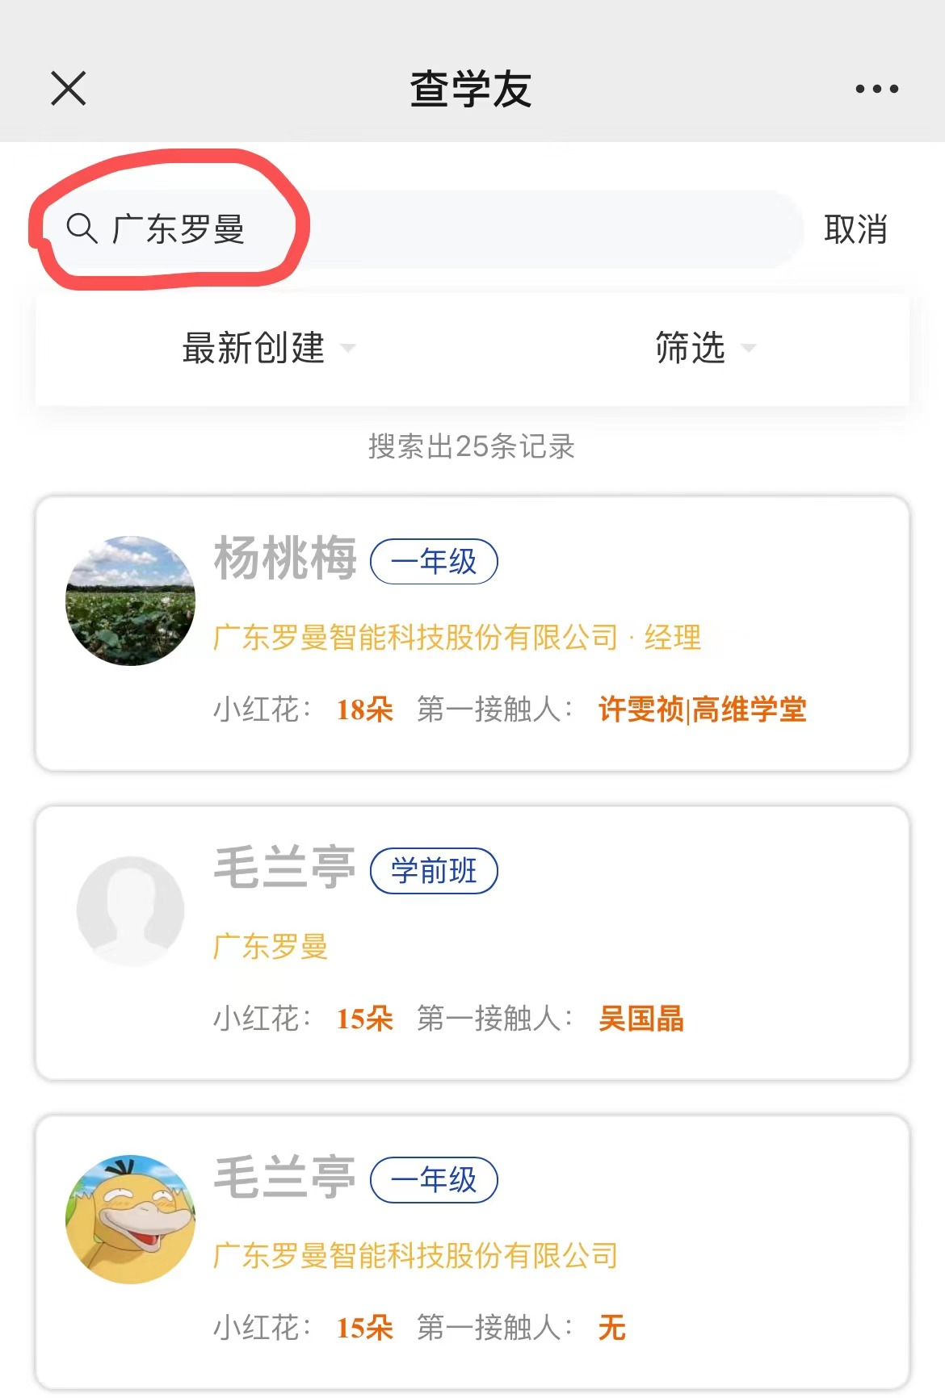
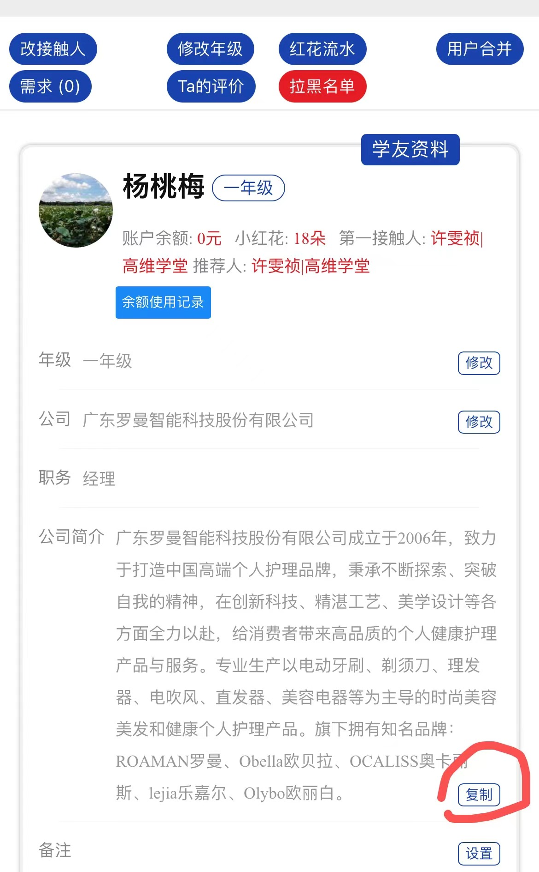

 | 3)班主任聊天记录
 | 4）百度、微信查找（优先官网信息）
6 | 座位表发送给班主任（班主任有修改及时反馈）
7 | 根据座位表完成报名表公司介绍一栏（公司名称一栏必填且为全称）
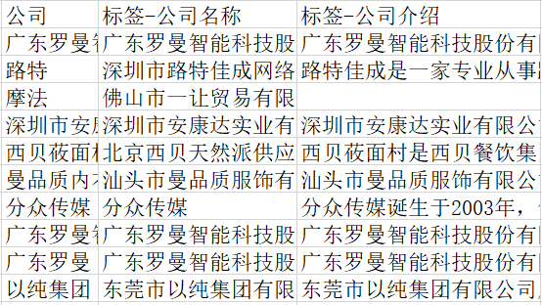

8 | 上传座位表

